Лист1
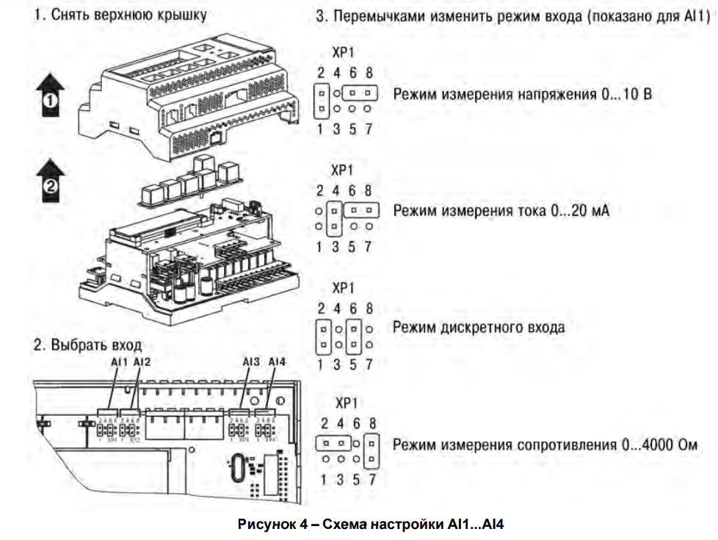
№ | Продукт |  |  | Наименование в ПО | Наименование в ЭС | Описание
 | Модель | Сигнал управления | Сигнал
1 | ОВЕН ПР200-24xxx | 0, 24V | DI1 | DI_Sn_Heater1_OK | TR1
 |  |  | DI2 | DI_Sn_Heater2_OK | TR2
 |  |  | DI3 | DI_Btn_Heater_Start | B2
 |  |  | DI4 | DI_Sn_DoorOpen | S1
 |  |  | DI5 | DI_Sn_HydroPump_LowMaterial | S3
 |  |  | DI6 | DI_Btn_HydroPump_Start | B4
 |  |  | DI7 | DI_Mode_HydroPump_Auto | B6
 |  |  | DI8 | DI_Btn_HydroPump_Piston_On | B7
 |  | 0…10 В, 4…20 мА, 0..4000 Ом | AI1 | AI_Pressure1 |  | Датчик давления (4-20mA) (0-400 Bar)
 |  |  | AI2
 |  |  | AI3
 |  |  | AI4
 |  | 0, 24V | Q1 | DO_Cmd_Heater_Start | RL1
 |  |  | Q2 | DO_Light_Heating_Ready | H3
 |  |  | Q3 | DO_Cmd_HydroPump_Piston_On | V3
 |  |  | Q4 | DO_Cmd_HydroPump_Piston_Off | V4
 |  |  | Q5 | DO_Cmd_HydroPump_Start | K2
 |  |  | Q6 | DO_Light_Error | H1
 |  |  | Q7 | DO_Cmd_Conveyor_Start | K1
 |  |  | Q8
 |  | 0,24V / Есть режим const ШИМ | K1
 |  |  | K2
 |  |  | K3
 |  |  | K4
2 | ОВЕН ПРМ24.1 | 0, 24V | DI1 | DI_Btn_Conveyor_On | B3
 |  |  | DI2 | DI_Btn_Extruder_Start | B9
 |  |  | DI3 | DI_Mode_Extruder_DelayOn | B8
 |  |  | DI4 | DI_Sn_Extruder_MatOnConv | S2
 |  |  | DI5
 |  |  | DI6
 |  |  | DI7
 |  |  | DI8
 |  | 0, 24V | DO1 | DO_Cmd_Extruder_PensOn1 | V1
 |  |  | DO2 | DO_Cmd_Extruder_PensOn2 | V5
 |  |  | DO3 | DO_Cmd_Extruder_MaterialOut | V2
 |  |  | DO4
 |  |  | DO5
 |  |  | DO6
 |  |  | DO7
 |  |  | DO8

